Use_Case
6.3.2 Màn hình thêm mới khách hàng
6.3.3. Màn hình chỉnh sửa thông tin khách hàng

Tên system cần in đậm, canh giữa.

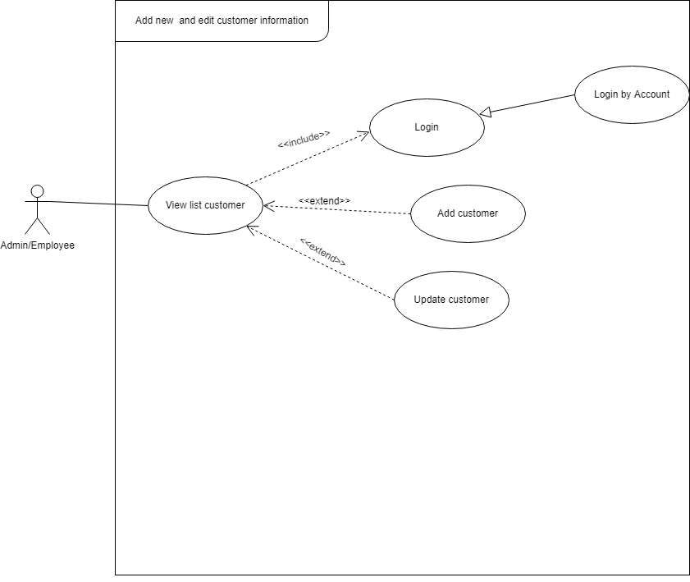

Login thì phải dùng account để login rồi, cái này em đưa vào là dư thừa.

Class_Diagram
6.3.2 Màn hình thêm mới khách hàng
6.3.3. Màn hình chỉnh sửa thông tin khách hàng

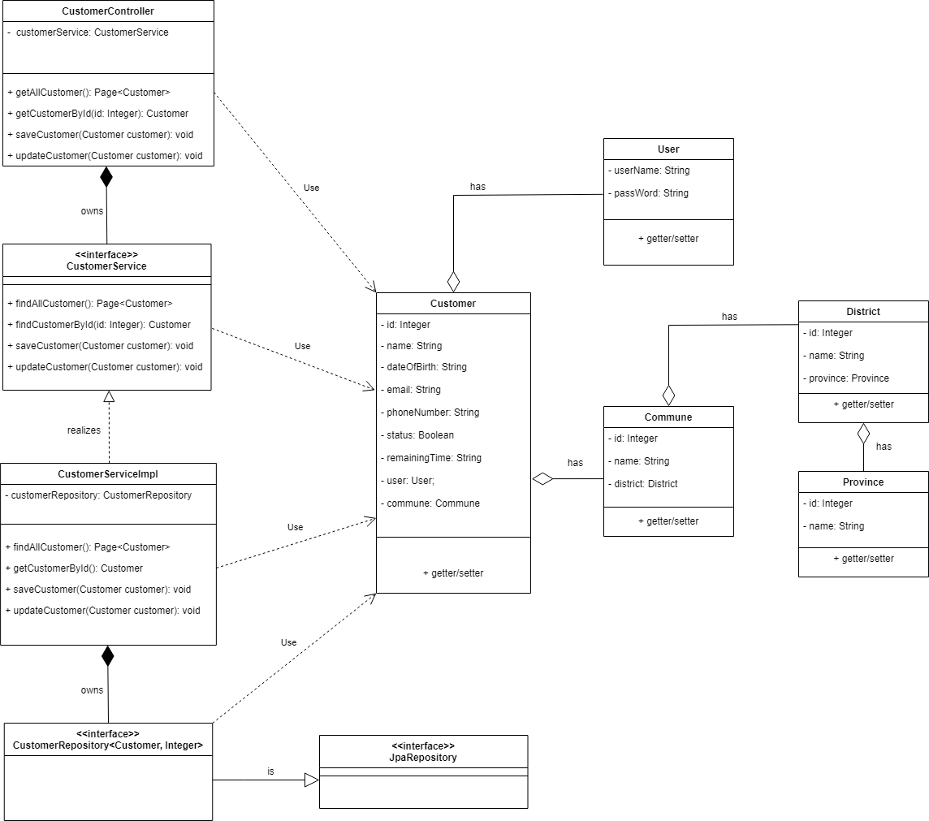

Những phương thức getter/setter cho canh trái như những phương thức khác.

Class / interface nào em cũng vẽ đủ 3 thành phần: Tên class/interface, thuộc tính, phương thức

Sequence_Diagram
6.3.2 Màn hình thêm mới khách hàng
Bản vẽ hơi nhỏ
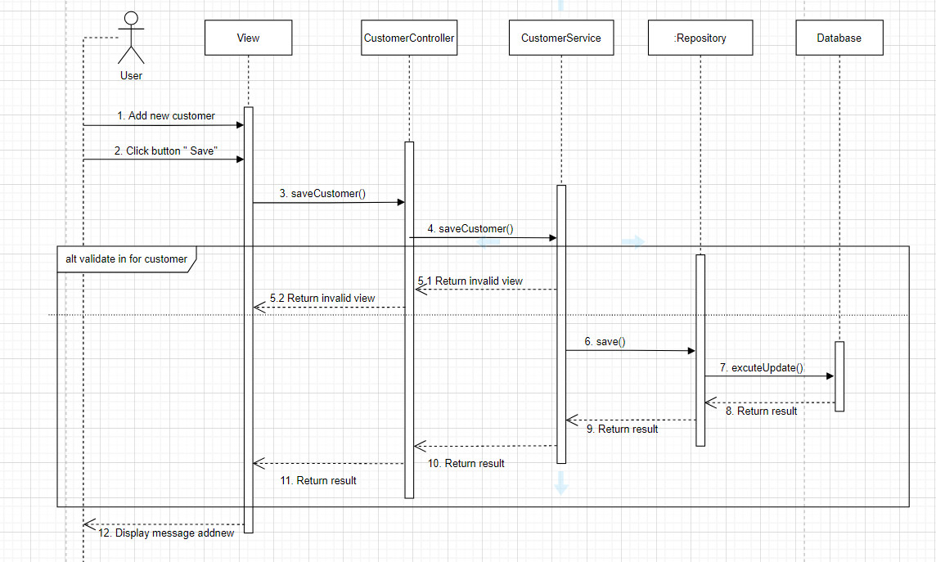
Chỉ có Object repository là có ":", còn những Object Controller, Service thì không có
Cột lifeline chỉ bắt đầu khi có request tới, không nền vẽ thừa.

6.3.3. Màn hình chỉnh sửa thông tin khách hàng

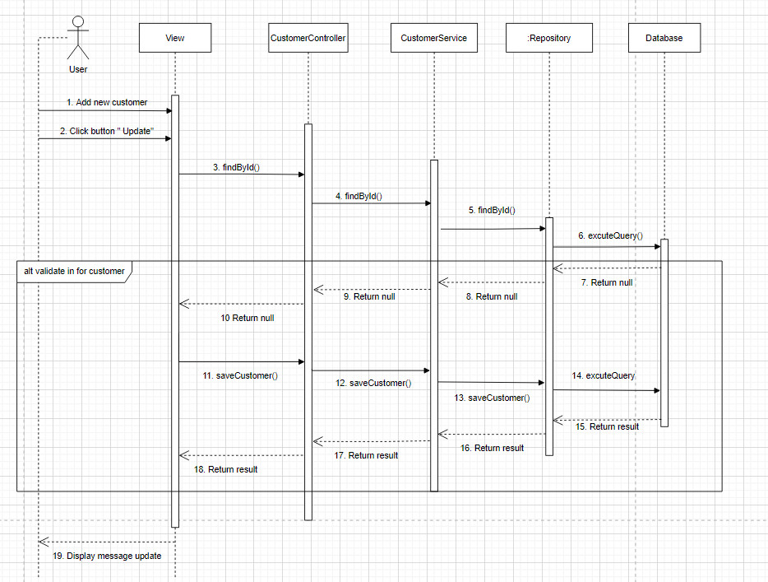

Edit lỗi tương tự tạo mới.
Khối alt sao anh không thấy đường kẻ ngang phân định true hoặc false

Pseudo_Code
6.3.2 Màn hình thêm mới khách hàng

BEGIN PROGRAM
 | CustomerRepository
 | void saveCustomer(Customer customer)
 | Get database connection
 | Update SQL:
 |  | INSERT INTO customer(customer_id, `name`, date_of_birth, email, phone_number, status, remaining_time, user_name, commune_id)
 |  | VALUES (customer_id=?, `name`=?, date_of_birth=?, email=?, phone_number=?, status=?, remaining_time=?,user_name=?, commune_id=?);
 |  | Excute SQL
 |  | Close database connection

 | CustomerController
 |  | Inject CustomerService
 |  | saveCustomer(Customer customer)
 |  | if infor of customer is valid
 |  | call saveCustomer(Customer customer) through customerService variable
 |  | redirect to page customerList and return message " Customer add new successfully!"
 |  | else return another invalid message at the add new screen.
END PROGRAM

6.3.3. Màn hình chỉnh sửa thông tin khách hàng

BEGIN PROGRAM
 | CustomerRepository
 | void updateCustomer(Customer, id)
 | Get database connection
 | Update SQL:
Logic findById ở đâu rồi, không thấy em mô tả trong phần update này.
 |  | UPDATE customer
 |  | SET `name`=?, date_of_birth=?, email=?, phone_number=?, status=?, remaining_time=?,user_name=?
 |  | WHERE commune_id= id;
 |  | Excute SQL
 |  | Close database connection
 | CustomerController
 |  | Inject CustomerService
 |  | updateCustomer(Customer, id)
 |  | if infor of customer is valid
 |  | call updateCustomer(Customer,id) through customerService variable
 |  | redirect to page customerList and return message " Customer update successfully!"
 |  | else return another invalid message at the edit screen.

